Sheet1
 | დანართი N1 (ფასების ცხრილი)
N | საქონლის დასახელება | ფოტო | სპეციფიკაცია | მწარმოებელი წვეყანა | საგარანტიო პერიოდი | მოწოდების ვადა | შესასყიდი რაოდენობა | ერთეულის ფასი (დღგ-ს ჩათვლით) | ჯამური ფასი (დღგ-ს ჩათვლით) | ვალუტა
1 | სავარძელი (თანამშრომლის) | 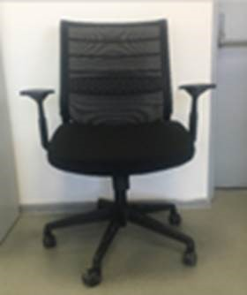 | შავი (ბადისებრი საზურგით, გორგოლაჭებით) |  |  |  | 100 |  | 0
 | სკამი (ვიზიტორის) | 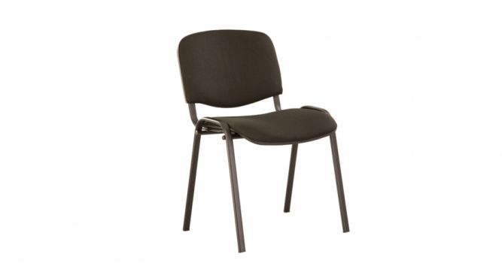 | შავი |  |  |  | 200 |  | 0
 | ჯამური ღირებულება (დ.ღ.გ.-ს ჩათვლით): |  |  |  |  |  |  |  | 0

 | * ფასების ცხრილთან ერთად წარმოადგინეთ შემოთავაზებული პროდუქტის ფოტო;
 | * განიხილება ნებისმიერი ქვეყნის წარმოების, მაღალი ხარისხის პროდუქცია;

